社員名簿
社員名簿 ～ 服務・懲戒管理表 ～

№ | 氏 名 | 規 律 種 類 |  |  |  |  |  |  |  | 補 足 | 左の各社員の「関係書類等」のセルには、規律を守らず注意した日にちや、始末書があれば“始末書”と入力してください。
 |  | 服務遵守事項 |  | 解雇事項 |  | 懲戒けん責事由 |  | 懲戒解雇事由 |  |  | また、始末書等のファイル（Word.PDF等）があれば、そのファイルとリンクして、紐づけておくことができます。
 |  | 違反回数 | 関 係 書 類 等 | 該当回数 | 関係書類等 | 該当回数 | 関 係 書 類 等 | 該当回数 | 関係書類等
1 | あああああ | 0 |  | 0 |  | 0 |  | 0 |  | 補足詳細№1参照 | 【 既存ファイルのリンクの貼り方 】
2 | いいいいい | 0 |  | 0 |  | 0 |  | 0 |  | 補足詳細№2参照 |  | ① リンクする社員の行の関係書類の各セルに、書類名（始末書、顛末書等）を入力する。
3 | ううううう | 0 |  | 0 |  | 0 |  | 0 |  | 副業の禁止を改めて伝える。 |  |  | ⇒ここでは、M7のセルに“始末書”と入力します。
4 | えええええ | 0 |  | 0 |  | 0 |  | 0 |  | H29年9月30日付で退職決定
5 | おおおおお | 0 |  | 0 |  | 0 |  | 0
6 | かかかかか | 0 |  | 0 |  | 0 |  | 0
7 | ききききき | 0 |  | 0 |  | 0 |  | 0
入力
8 | くくくくく | 0 |  | 0 |  | 0 |  | 0
9 | けけけけけけけ | 0 |  | 0 |  | 0 |  | 0
10 | こここここ | 0 |  | 0 |  | 0 |  | 0
11 | さささささ | 0 |  | 0 |  | 0 |  | 0
1. 右クリック
12 | ししししし | 0 |  | 0 |  | 0 |  | 0 |  |  |  | ② ①で入力したセルを選択している状態で右クリックし、ハイパーリンクをクリックする。
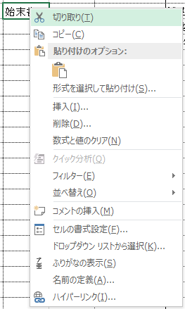
13 | すすすすす | 0 |  | 0 |  | 0 |  | 0
14 | せせせせせ | 0 |  | 0 |  | 0 |  | 0
15 | そそそそそ | 0 |  | 0 |  | 0 |  | 0
16 | たたたたた | 0 |  | 0 |  | 0 |  | 0
17 | ちちちちち | 0 |  | 0 |  | 0 |  | 0
18 | つつつつつ | 0 |  | 0 |  | 0 |  | 0
19 | ててててて | 0 |  | 0 |  | 0 |  | 0
20 | ととととと | 0 |  | 0 |  | 0 |  | 0
21 | ななななな | 0 |  | 0 |  | 0 |  | 0
22 | ににににに | 0 |  | 0 |  | 0 |  | 0
23 | ぬぬぬぬぬ | 0 |  | 0 |  | 0 |  | 0
24 | ねねねねね | 0 |  | 0 |  | 0 |  | 0
25 | ののののの | 0 |  | 0 |  | 0 |  | 0
2. クリック
26 | ははははは | 0 |  | 0 |  | 0 |  | 0
27 | ひひひひひ | 0 |  | 0 |  | 0 |  | 0
28 | ふふふふふ | 0 |  | 0 |  | 0 |  | 0
29 | へへへへへ | 0 |  | 0 |  | 0 |  | 0 |  |  |  | ③ ハイパーリンクの画面で、リンクしたいファイルを指定し、OKボタンをクリックする。
30 | ほほほほほ | 0 |  | 0 |  | 0 |  | 0 |  |  |  |  | ⇒ここでは、検索先から“始末書”のフォルダを探し、既存の“いいいいい（始末書）.PDF”を指定します。
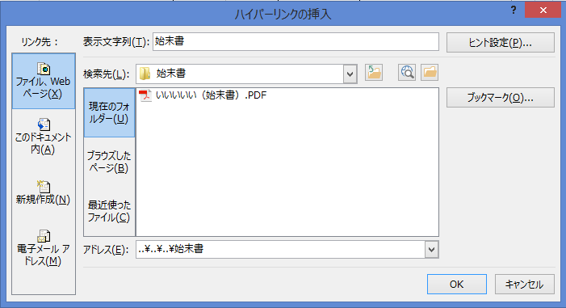
31 | ままままま | 0 |  | 0 |  | 0 |  | 0
32 | みみみみみ | 0 |  | 0 |  | 0 |  | 0
33 | むむむむむ | 0 |  | 0 |  | 0 |  | 0
34 | めめめめめ | 0 |  | 0 |  | 0 |  | 0
1. リンクしたいファイルが保存
されているフォルダを選び、
その中からファイルを選択。
35 | ももももも | 0 |  | 0 |  | 0 |  | 0
36 | ややややや | 0 |  | 0 |  | 0 |  | 0
37 | ゆゆゆゆゆ | 0 |  | 0 |  | 0 |  | 0
38 | よよよよよ | 0 |  | 0 |  | 0 |  | 0
39 | ららららら | 0 |  | 0 |  | 0 |  | 0
40 | りりりりり | 0 |  | 0 |  | 0 |  | 0
2. クリック
41 | るるるるる | 0 |  | 0 |  | 0 |  | 0
42 | れれれれれ | 0 |  | 0 |  | 0 |  | 0
43 | ろろろろろ | 0 |  | 0 |  | 0 |  | 0
44 | わわわわわ | 0 |  | 0 |  | 0 |  | 0 |  |  |  | ④ リンク完了すると、青文字に下線が付きます。
45 | ををををを | 0 |  | 0 |  | 0 |  | 0
46 | んんんんん | 0 |  | 0 |  | 0 |  | 0
47 | ががががが | 0 |  | 0 |  | 0 |  | 0
48 | ぎぎぎぎぎぎ | 0 |  | 0 |  | 0 |  | 0
49 | ぐぐぐぐぐ | 0 |  | 0 |  | 0 |  | 0
50 | げげげげげ | 0 |  | 0 |  | 0 |  | 0 |  |  | ※ リンク先のファイルを移動したり削除した場合は、リンク先が探せなくなりますのでご注意願います。

補足詳細
補足詳細 ～ 服務・懲戒管理表 ～

「社員名簿」の補足欄では書ききれない（始末書や顛末書に書かれていない情報について、詳しく記録しておきたい）場合、こちらを使用します。
①「社員名簿」の補足欄に、こちらの「補足詳細」の№○を参照する旨入力しておく。
②社員名と日にちをプルダウンメニューより選び、詳細内容を入力する。
№ | 社員名 | 規律種類 | 書 類 | 補 足 （ 詳 細 ） | 【 補足詳細 活用方法 】
1
2
3
4
5
6
7
8
9
10
11
12
13
14
15
16
17
18
19
20
21
22
23
24
25
26
27
28
29
30
31
32
33
34
35
36
37
38
39
40

